뷰소닉모니터
견 적 서

강원대학교 |  | 귀하
전화 :
팩스 :
담당 :

아래와 같이 견적합니다.

견 적 합 계 : | ₩330,000
견 적 일 자 : | 2017-10-31
결 재 조 건 :

품 명 | 규 격 | 수 량 | 단 가 | 금 액 | 세 액 | 합 계 액
 |  |  |  | - | - | -
모니터 | [뷰소닉] VX3218-2K QHD 아이케어유 | 1 | 300,000 | 300,000 | 30,000 | 330,000
 |  |  |  | - | - | -
 | 32형(81cm) LED LCD(와이드)
 | ADS패널 / 2560*1440
 | 80,000,000:1(동적) / 5ms / 300cd
 | DVI / HDMI / DisplayPort
 | 틸트 / 베사홀 / 무결점

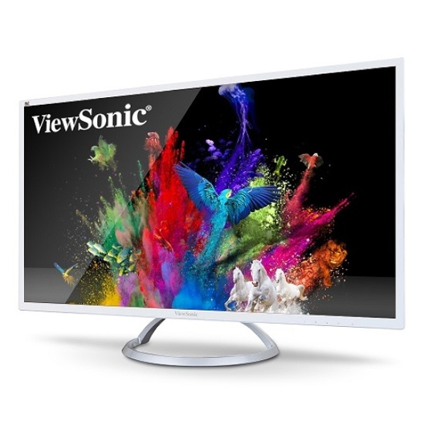

* 결제계좌 : 신한 110-138-600484 씨-넷 |  |  | 합 계 | 합 계 | 30,000 | 330,000
* 견적담당 : | 유지현(033-264-3200)
* REMARK

